Баг-репорт к проекту
Целью данного проекта было составление баг-репортов на тестовый стенд https://test-stand.gb.ru/seminar_stands/payform/index.html

Модальное окно оплаты товара
№ | Название |  | Предусловие | Шаги воспроизведения | Ожидаемый результат | Фактический результат | Вложение
1 | Неверное название страницы оплаты товара |  | Открыть сайт https://test-stand.gb.ru/seminar_stands/payform/index.html | Проверить название страницы “Форма оплаты” | Страница называется “Форма оплаты” | Страница называется "Страница оплаты товара" | 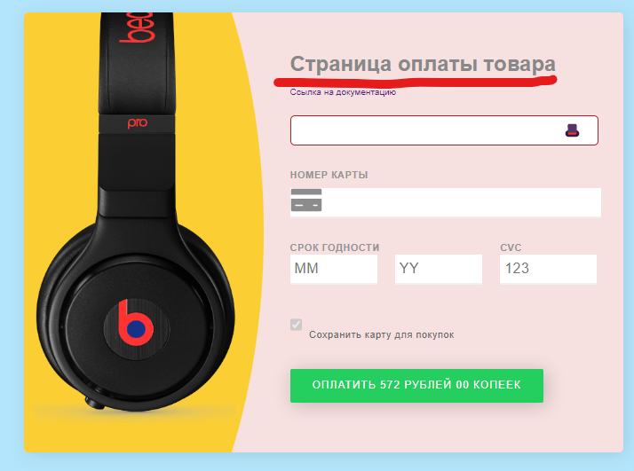

 | Критичность | trivial

 | Приоритет | Low | Окружение
 |  |  | Windows 11 Домашняя для одного языка, версия 22H2 Браузер Google Chrome версия 111.0.5563.111 (Официальная сборка), (64 бит)

№ | Название |  | Предусловие | Шаги воспроизведения | Ожидаемый результат | Фактический результат | Вложение
2 | Неверные размеры модального окна |  | Открыть сайт https://test-stand.gb.ru/seminar_stands/payform/index.html | Проверить размеры модального окна | Модальное окно имеет размеры 800x900 | Модальное окно имеет размеры 675x495,3 | 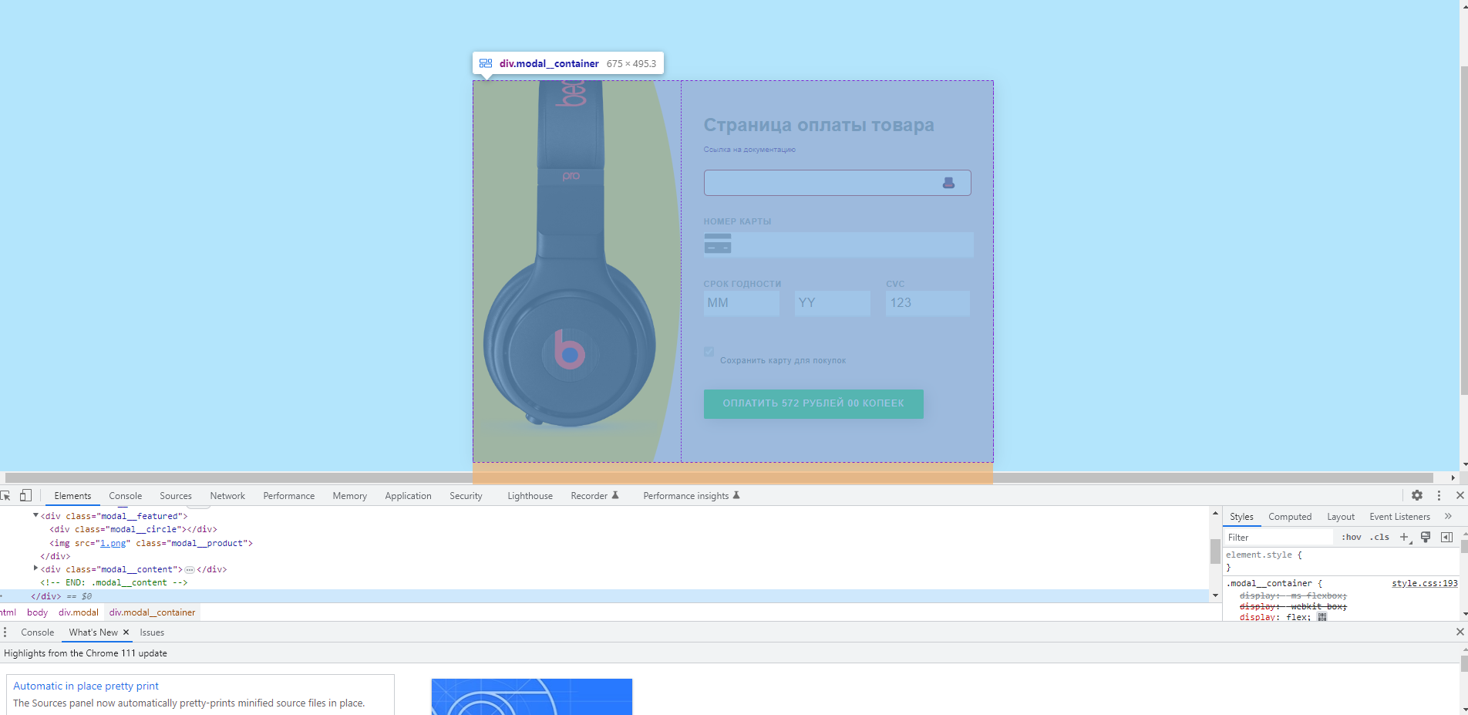

 | Критичность | trivial

 | Приоритет | Low | Окружение
 |  |  | Windows 11 Домашняя для одного языка, версия 22H2 Браузер Google Chrome версия 111.0.5563.111 (Официальная сборка), (64 бит)

№ | Название |  | Предусловие | Шаги воспроизведения | Ожидаемый результат | Фактический результат | Вложение
3 | Не соответствие модального окна макету в ТЗ |  | Открыть сайт https://test-stand.gb.ru/seminar_stands/payform/index.html | Просмотреть модальное окно | Макет страницы соответствует ТЗ | 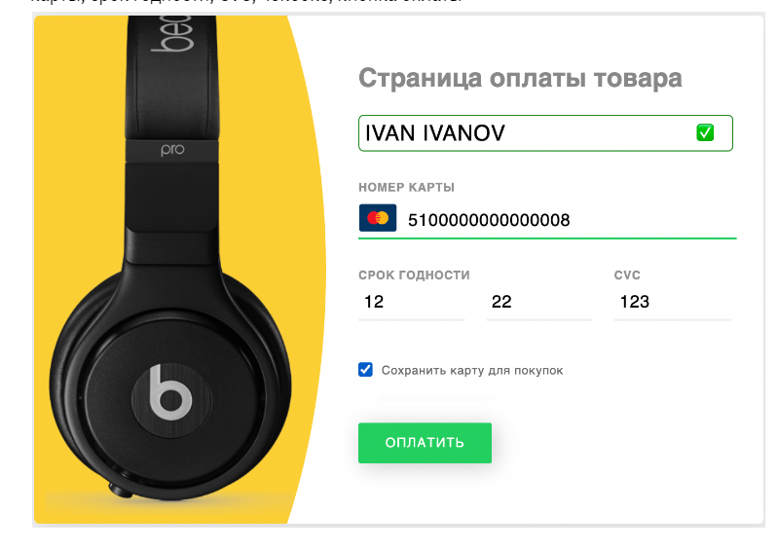 Макет модального окна не соответствует макету, указанному в ТЗ. Указанный макет в ТЗ противоречит описанию макета модального окна в ТЗ. Указан розовый фон и тень, отличается цветовая гамма наушников на картинке макета в ТЗ и на сайте. | 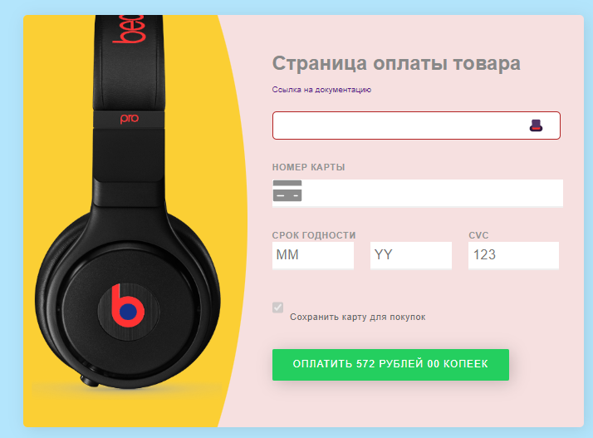 Модальное окно в ТЗ Модальное окно на сайте

 | Критичность | trivial

 | Приоритет | Low | Окружение
 |  |  | Windows 11 Домашняя для одного языка, версия 22H2 Браузер Google Chrome версия 111.0.5563.111 (Официальная сборка), (64 бит)

Поле ввода имени пользователя
№ | Название |  | Предусловие | Шаги воспроизведения | Ожидаемый результат | Фактический результат | Вложение
4 | Поле ввода имени не содержит плейсхолдер “Ваше имя” |  | Открыть сайт https://test-stand.gb.ru/seminar_stands/payform/index.html | Просмотреть поле ввода имени пользователя | Поле ввода имени содержит плейсхолдер “Ваше имя” | Поле ввода имени не содержит плейсхолдер “Ваше имя” | 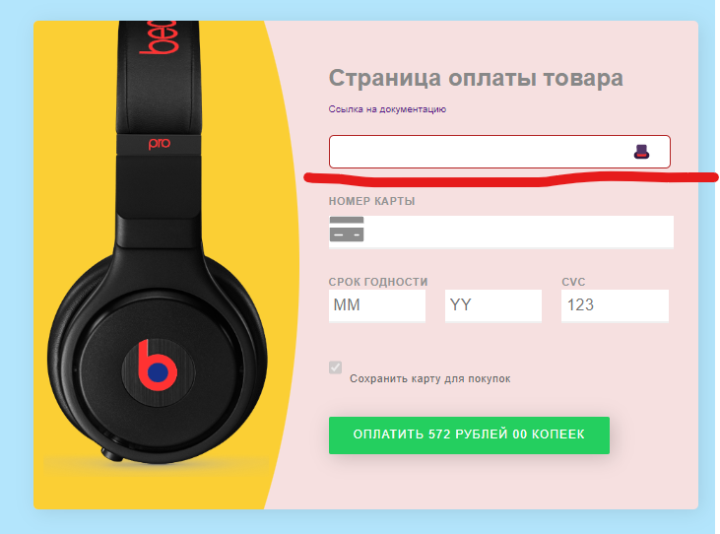

 | Критичность | major

 | Приоритет | Normal | Окружение
 |  |  | Windows 11 Домашняя для одного языка, версия 22H2 Браузер Google Chrome версия 111.0.5563.111 (Официальная сборка), (64 бит)

№ | Название |  | Предусловие | Шаги воспроизведения | Ожидаемый результат | Фактический результат | Вложение
5 | При незаполнении поля ввода имени пользователя, в поле отображается крестик |  | Открыть сайт https://test-stand.gb.ru/seminar_stands/payform/index.html | Просмотреть незаполненное поле ввода имени пользователя | Отображение крестика в случае, если поле не заполнено | В случае, если поле не заполнено, крестик не отображается, отображается символ "Шляпа"

 | Критичность | minor

 | Приоритет | Low | Окружение
 |  |  | Windows 11 Домашняя для одного языка, версия 22H2 Браузер Google Chrome версия 111.0.5563.111 (Официальная сборка), (64 бит)

№ | Название |  | Предусловие | Шаги воспроизведения | Ожидаемый результат | Фактический результат | Вложение
6 | Вместо отображения зеленой галочки, когда пользователь ввел имя, отображается значек ракета |  | Открыть сайт https://test-stand.gb.ru/seminar_stands/payform/index.html | Ввести данные в поле ввода имени пользователя | В поле отображается зеленая галочка, когда пользователь ввел имя | Зеленая галочка не отображается, когда пользователь ввел имя, отображается значек ракета | 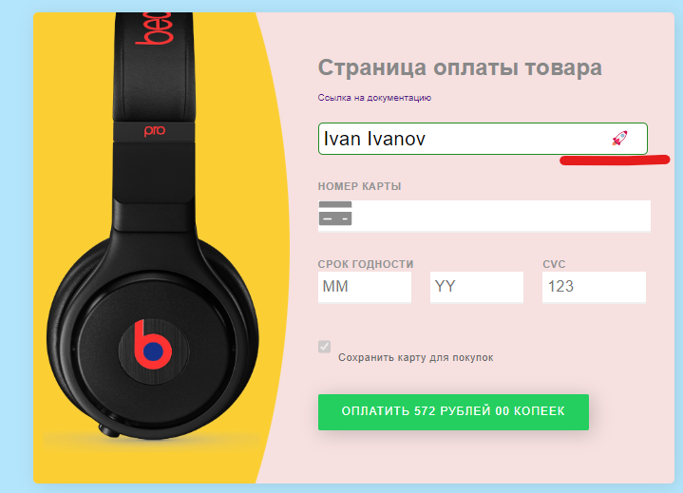

 | Критичность | minor

 | Приоритет | Low | Окружение
 |  |  | Windows 11 Домашняя для одного языка, версия 22H2 Браузер Google Chrome версия 111.0.5563.111 (Официальная сборка), (64 бит)

№ | Название |  | Предусловие | Шаги воспроизведения | Ожидаемый результат | Фактический результат | Вложение
7 | Поле ввода принимает значения меньше 3 символов |  | Открыть сайт https://test-stand.gb.ru/seminar_stands/payform/index.html | Ввести в поле ввода имени пользователя меньше 3 символов | Валидная длина ввода символов в поле от 3 символов | Поле ввода принимает значения меньше 3 символов | 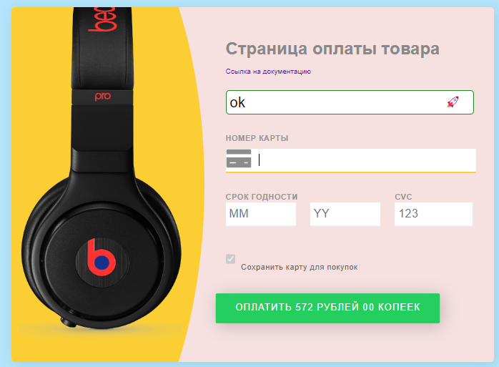 Ввод значения меньше 3 символов

 | Критичность | major

 | Приоритет | Normal | Окружение
 |  |  | Windows 11 Домашняя для одного языка, версия 22H2 Браузер Google Chrome версия 111.0.5563.111 (Официальная сборка), (64 бит)

№ | Название |  | Предусловие | Шаги воспроизведения | Ожидаемый результат | Фактический результат | Вложение
8 | Поле ввода принимает значения больше 40 символов |  | Открыть сайт https://test-stand.gb.ru/seminar_stands/payform/index.html | Ввести в поле ввода имени пользователя больше 40 символов | Валидная длина ввода символов в поле до 40 символов | Поле ввода принимает значения больше 40 символов | 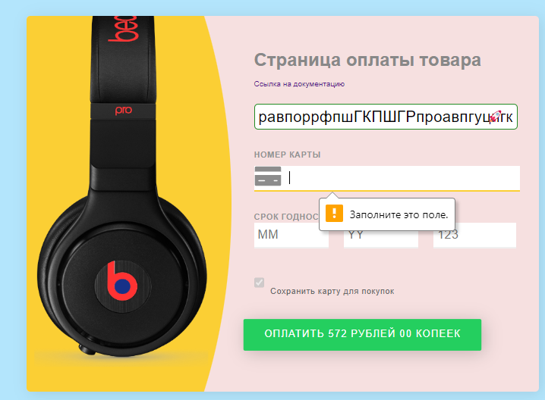 Ввод значения больше 40 символов

 | Критичность | major

 | Приоритет | Normal | Окружение
 |  |  | Windows 11 Домашняя для одного языка, версия 22H2 Браузер Google Chrome версия 111.0.5563.111 (Официальная сборка), (64 бит)

№ | Название |  | Предусловие | Шаги воспроизведения | Ожидаемый результат | Фактический результат | Вложение
9 | Поле вводаа имени пользователя допускает ввод спецсимволов |  | Открыть сайт https://test-stand.gb.ru/seminar_stands/payform/index.html | Ввести в поле ввода имени пользователя спецсимволы | Для ввода принимаются только буквы, тире и пробелы | Кроме букв, тире и пробелов поле ввода принимает и спецсимволы | 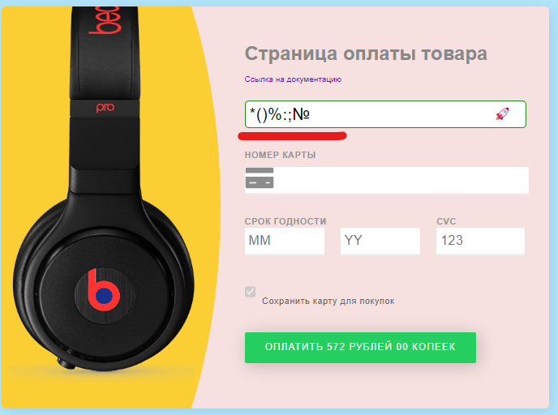

 | Критичность | major

 | Приоритет | Normal | Окружение
 |  |  | Windows 11 Домашняя для одного языка, версия 22H2 Браузер Google Chrome версия 111.0.5563.111 (Официальная сборка), (64 бит)

№ | Название |  | Предусловие | Шаги воспроизведения | Ожидаемый результат | Фактический результат | Вложение
10 | Поле вводаа имени пользователя допускает ввод данных на любом языке |  | Открыть сайт https://test-stand.gb.ru/seminar_stands/payform/index.html | Ввести данные в поле ввода имени пользователя на любом языке | Допустим ввод данных только латиницей | 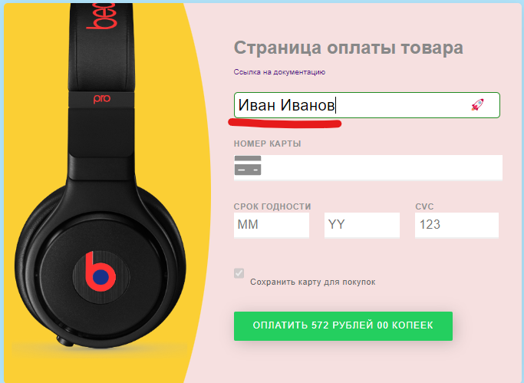 Допустим ввод данных на любом языке | 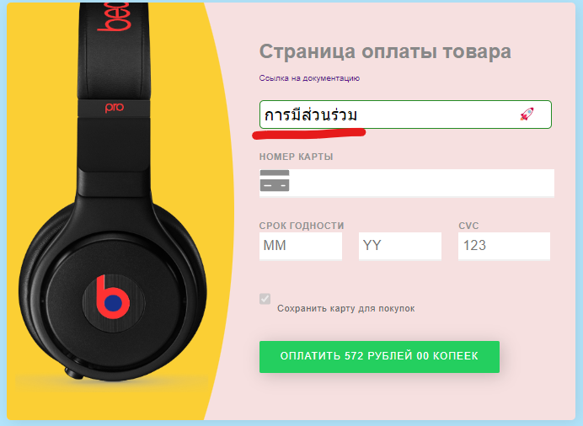

 | Критичность | major

 | Приоритет | Normal | Окружение
 |  |  | Windows 11 Домашняя для одного языка, версия 22H2 Браузер Google Chrome версия 111.0.5563.111 (Официальная сборка), (64 бит)

Определение типа карты
№ | Название |  | Предусловие | Шаги воспроизведения | Ожидаемый результат | Фактический результат | Вложение
11 | Не показывается иконка карты VISA, если карта начинается с цифры 4 |  | Открыть сайт https://test-stand.gb.ru/seminar_stands/payform/index.html | Ввести в поле "Номер карты" номер карты, начинающийся с цифры 4 | Если карта начинается с цифры 4, показывается иконка карты VISA | Не показывается иконка карты VISA, если карта начинается с цифры 4, иконка VISA показывается при вводе 1 | 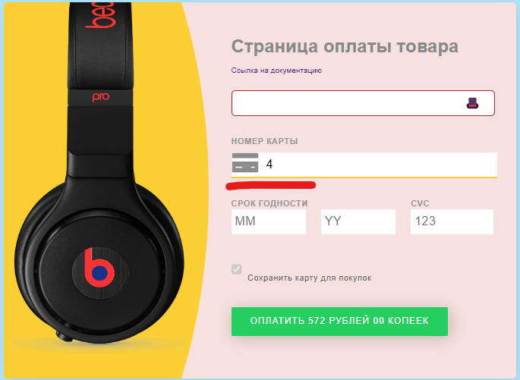 

 | Критичность | minor

 | Приоритет | Low | Окружение
 |  |  | Windows 11 Домашняя для одного языка, версия 22H2 Браузер Google Chrome версия 111.0.5563.111 (Официальная сборка), (64 бит)

№ | Название |  | Предусловие | Шаги воспроизведения | Ожидаемый результат | Фактический результат | Вложение
12 | Не показывается иконка карты MASTERCARD, если карта начинается с цифры 5 |  | Открыть сайт https://test-stand.gb.ru/seminar_stands/payform/index.html | Ввести в поле "Номер карты" номер карты, начинающийся с цифры 5 | Показывается иконка карты MASTERCARD, если карта начинается с цифры 5 | Не показывается иконка карты MASTERCARD, если карта начинается с цифры 5 | 

 | Критичность | minor

 | Приоритет | Low | Окружение
 |  |  | Windows 11 Домашняя для одного языка, версия 22H2 Браузер Google Chrome версия 111.0.5563.111 (Официальная сборка), (64 бит)

№ | Название |  | Предусловие | Шаги воспроизведения | Ожидаемый результат | Фактический результат | Вложение
13 | Не показывается иконка карты DINERS_CLUB, если карта начинается с цифры 69 |  | Открыть сайт https://test-stand.gb.ru/seminar_stands/payform/index.html | Ввести в поле "Номер карты" номер карты, начинающийся с цифры 69 | Показывается иконка карты DINERS_CLUB, если карта начинается с цифры 69 | Не показывается иконка карты DINERS_CLUB, если карта начинается с цифры 69. При вводе 6 показывается иконка карты MAESTRO | 

 | Критичность | minor

 | Приоритет | Low | Окружение
 |  |  | Windows 11 Домашняя для одного языка, версия 22H2 Браузер Google Chrome версия 111.0.5563.111 (Официальная сборка), (64 бит)

№ | Название |  | Предусловие | Шаги воспроизведения | Ожидаемый результат | Фактический результат | Вложение
14 | Показывается иконка карты AMERICAN_EXPRESS, если карта начинается с цифры 3 |  | Открыть сайт https://test-stand.gb.ru/seminar_stands/payform/index.html | Ввести в поле "Номер карты" номер карты, начинающийся с цифры 3 | Показывается иконка карты JCB, если карта начинается с цифры 3 | Показывается иконка карты AMERICAN_EXPRESS, если карта начинается с цифры 3 | 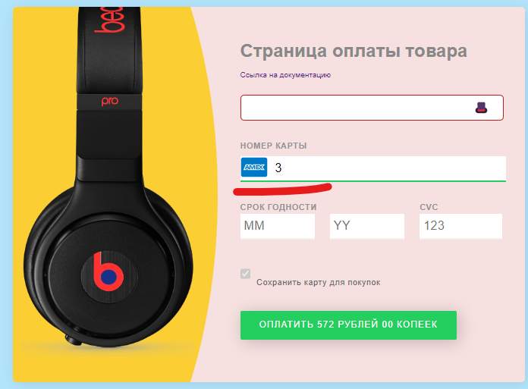

 | Критичность | minor

 | Приоритет | Low | Окружение
 |  |  | Windows 11 Домашняя для одного языка, версия 22H2 Браузер Google Chrome версия 111.0.5563.111 (Официальная сборка), (64 бит)

№ | Название |  | Предусловие | Шаги воспроизведения | Ожидаемый результат | Фактический результат | Вложение
15 | Показывается иконка карты MAESTRO, если карта начинается с цифры 62 |  | Открыть сайт https://test-stand.gb.ru/seminar_stands/payform/index.html | Ввести в поле "Номер карты" номер карты, начинающийся с цифры 62 | Если карта начинается с цифры 62, показывается иконка карты UNIONPAY | Показывается иконка карты MAESTRO, если карта начинается с цифры 62 | 

 | Критичность | minor

 | Приоритет | Low | Окружение
 |  |  | Windows 11 Домашняя для одного языка, версия 22H2 Браузер Google Chrome версия 111.0.5563.111 (Официальная сборка), (64 бит)

№ | Название |  | Предусловие | Шаги воспроизведения | Ожидаемый результат | Фактический результат | Вложение
16 | Не показывается иконка карты MAESTRO, если карта начинается с цифры 55 |  | Открыть сайт https://test-stand.gb.ru/seminar_stands/payform/index.html | Ввести в поле "Номер карты" номер карты, начинающийся с цифры 55 | Если карта начинается с цифры 55, показывается иконка карты MAESTRO | Не показывается иконка карты MAESTRO, если карта начинается с цифры 55 | 

 | Критичность | minor

 | Приоритет | Low | Окружение
 |  |  | Windows 11 Домашняя для одного языка, версия 22H2 Браузер Google Chrome версия 111.0.5563.111 (Официальная сборка), (64 бит)

№ | Название |  | Предусловие | Шаги воспроизведения | Ожидаемый результат | Фактический результат | Вложение
17 | Допустимая длина больше 19 символов в зависимости от платежной системы карты |  | Открыть сайт https://test-stand.gb.ru/seminar_stands/payform/index.html | Ввести в поле "Номер карты" номер карты больше 19 символов | Допустимая длина до 19 символов в зависимости от платежной системы карты | Поле принимает значения, содержащие больше 19 символов | 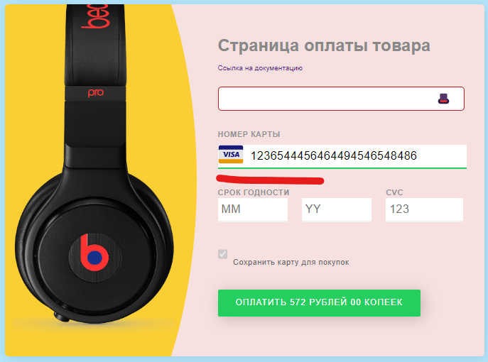 Ввод 25 символов

 | Критичность | major

 | Приоритет | Normal | Окружение
 |  |  | Windows 11 Домашняя для одного языка, версия 22H2 Браузер Google Chrome версия 111.0.5563.111 (Официальная сборка), (64 бит)

№ | Название |  | Предусловие | Шаги воспроизведения | Ожидаемый результат | Фактический результат | Вложение
18 | Допустимая длина меньше 12 символов в зависимости от платежной системы карты |  | Открыть сайт https://test-stand.gb.ru/seminar_stands/payform/index.html | Ввести в поле "Номер карты" номер карты меньше 12 символов | Допустимая длина от 12 символов в зависимости от платежной системы карты | Поле принимает значения, содержащие меньше 12 символов |  Ввод 8 символов

 | Критичность | major

 | Приоритет | Normal | Окружение
 |  |  | Windows 11 Домашняя для одного языка, версия 22H2 Браузер Google Chrome версия 111.0.5563.111 (Официальная сборка), (64 бит)

№ | Название |  | Предусловие | Шаги воспроизведения | Ожидаемый результат | Фактический результат | Вложение
19 | Поле ввода номера карты принимает буквы на любом языке |  | Открыть сайт https://test-stand.gb.ru/seminar_stands/payform/index.html | Ввести в поле "Номер карты" буквы на любом языке | Поле ввода номера карты принимает только цифры | Поле ввода номера карты принимает буквы на любом языке | 

 | Критичность | major

 | Приоритет | Normal | Окружение
 |  |  | Windows 11 Домашняя для одного языка, версия 22H2 Браузер Google Chrome версия 111.0.5563.111 (Официальная сборка), (64 бит)

№ | Название |  | Предусловие | Шаги воспроизведения | Ожидаемый результат | Фактический результат | Вложение
20 | Поле ввода номера карты принимает спецсимволы |  | Открыть сайт https://test-stand.gb.ru/seminar_stands/payform/index.html | Ввести в поле "Номер карты" спецсимволы | Поле ввода номера карты принимает только цифры | Поле ввода номера карты принимает спецсимволы | 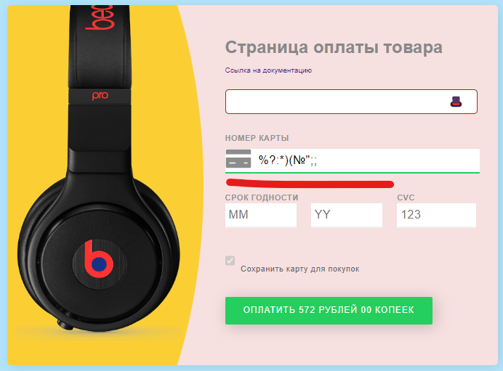

 | Критичность | major

 | Приоритет | Normal | Окружение
 |  |  | Windows 11 Домашняя для одного языка, версия 22H2 Браузер Google Chrome версия 111.0.5563.111 (Официальная сборка), (64 бит)

Поле срок годности
№ | Название |  | Предусловие | Шаги воспроизведения | Ожидаемый результат | Фактический результат | Вложение
21 | Поле срок годности содержит поле "MM" вместо поля "Число" |  | Открыть сайт https://test-stand.gb.ru/seminar_stands/payform/index.html | Просмотр поля срок годности | Поле срок годности содержит поле "Число" | Поле срок годности содержит поле "MM" вместо поля "Число" | 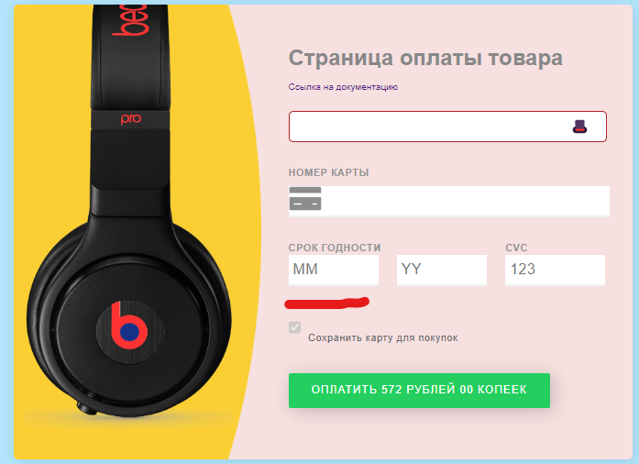

 | Критичность | minor

 | Приоритет | Low | Окружение
 |  |  | Windows 11 Домашняя для одного языка, версия 22H2 Браузер Google Chrome версия 111.0.5563.111 (Официальная сборка), (64 бит)

№ | Название |  | Предусловие | Шаги воспроизведения | Ожидаемый результат | Фактический результат | Вложение
22 | Поле срок годности содержит поле "YY" вместо поля "Дата" |  | Открыть сайт https://test-stand.gb.ru/seminar_stands/payform/index.html | Просмотр поля срок годности | Поле срок годности содержит поле "Дата" | Поле срок годности содержит поле "YY" вместо поля "Дата" | 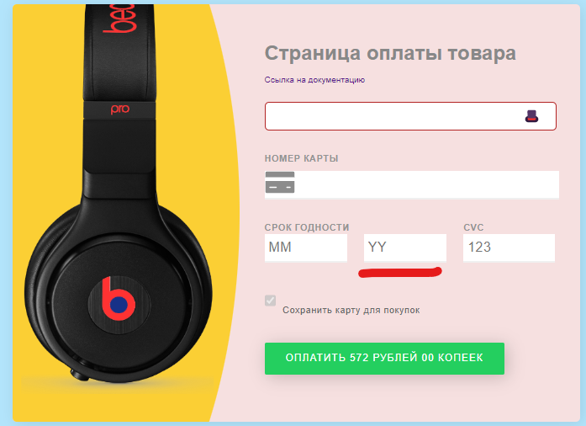

 | Критичность | minor

 | Приоритет | Low | Окружение
 |  |  | Windows 11 Домашняя для одного языка, версия 22H2 Браузер Google Chrome версия 111.0.5563.111 (Официальная сборка), (64 бит)

№ | Название |  | Предусловие | Шаги воспроизведения | Ожидаемый результат | Фактический результат | Вложение
23 | Поле "Срок годности" допускает ввод букв на любом языке |  | Открыть сайт https://test-stand.gb.ru/seminar_stands/payform/index.html | Ввод в поле "Срок годности" букв на любом языке | На ввод в поле допускаются только цифры | Поле "Срок годности" допускает ввод букв на любом языке | 

 | Критичность | major

 | Приоритет | Normal | Окружение
 |  |  | Windows 11 Домашняя для одного языка, версия 22H2 Браузер Google Chrome версия 111.0.5563.111 (Официальная сборка), (64 бит)

№ | Название |  | Предусловие | Шаги воспроизведения | Ожидаемый результат | Фактический результат | Вложение
24 | Поле "Срок годности" допускает спец.символов |  | Открыть сайт https://test-stand.gb.ru/seminar_stands/payform/index.html | Ввод в поле "Срок годности" спецсимволов | На ввод в поле допускаются только цифры | Поле "Срок годности" допускает спец.символов | 

 | Критичность | major

 | Приоритет | Normal | Окружение
 |  |  | Windows 11 Домашняя для одного языка, версия 22H2 Браузер Google Chrome версия 111.0.5563.111 (Официальная сборка), (64 бит)

№ | Название |  | Предусловие | Шаги воспроизведения | Ожидаемый результат | Фактический результат | Вложение
25 | При вводе месяца до 10 поле принимает значения без 0 |  | Открыть сайт https://test-stand.gb.ru/seminar_stands/payform/index.html | Ввести в поле "Срок годности" номер любого месяца до 10 месяца без 0 | При вводе месяца до 10, перед его номером указывается 0 | При вводе месяца до 10 поле принимает значения без 0 | 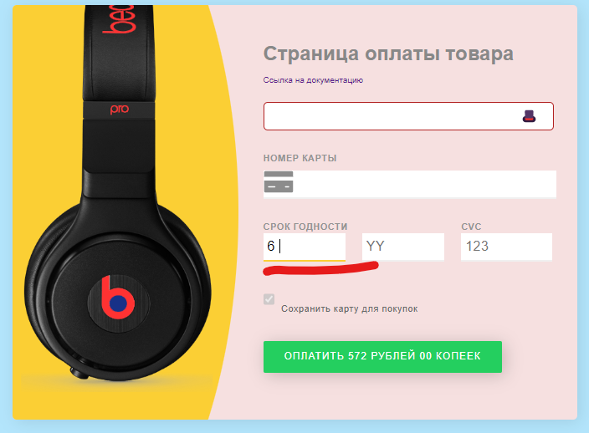 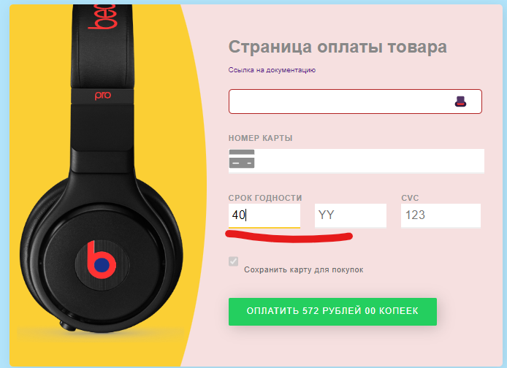

 | Критичность | major

 | Приоритет | Normal | Окружение
 |  |  | Windows 11 Домашняя для одного языка, версия 22H2 Браузер Google Chrome версия 111.0.5563.111 (Официальная сборка), (64 бит)

№ | Название |  | Предусловие | Шаги воспроизведения | Ожидаемый результат | Фактический результат | Вложение
26 | Поле ввода месяца принимает значения меньше 01 |  | Открыть сайт https://test-stand.gb.ru/seminar_stands/payform/index.html | Ввести в поле ввода месяца значение 00 | Поле ввода месяца принимает значения от 01 | Поле ввода месяца принимает значения меньше 01 | 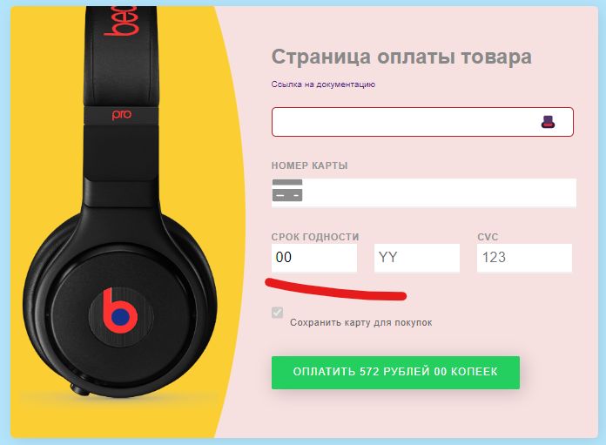

 | Критичность | minor

 | Приоритет | Low | Окружение
 |  |  | Windows 11 Домашняя для одного языка, версия 22H2 Браузер Google Chrome версия 111.0.5563.111 (Официальная сборка), (64 бит)

№ | Название |  | Предусловие | Шаги воспроизведения | Ожидаемый результат | Фактический результат | Вложение
27 | Поле ввода месяца принимает значения больше 12 |  | Открыть сайт https://test-stand.gb.ru/seminar_stands/payform/index.html | Ввести в поле ввода месяца значение больше 12 | Поле ввода месяца принимает значения до 12 | Поле ввода месяца принимает значения больше 12 | 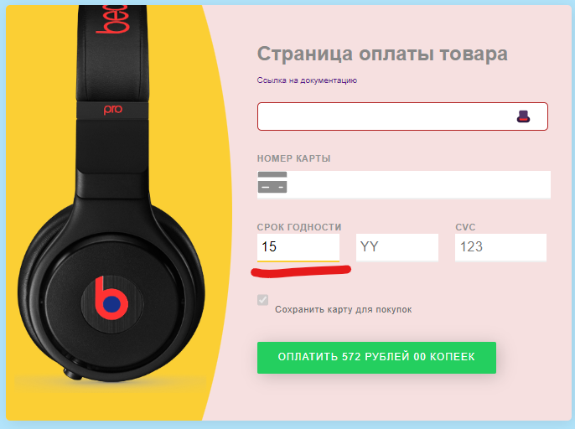

 | Критичность | minor

 | Приоритет | Low | Окружение
 |  |  | Windows 11 Домашняя для одного языка, версия 22H2 Браузер Google Chrome версия 111.0.5563.111 (Официальная сборка), (64 бит)

№ | Название |  | Предусловие | Шаги воспроизведения | Ожидаемый результат | Фактический результат | Вложение
28 | Поле ввода года принимает любые значения года |  | Открыть сайт https://test-stand.gb.ru/seminar_stands/payform/index.html | Ввести в поле ввода года значения от текущего года до текущего года + 10 лет | Поле ввода года принимает значения от текущего года до текущего года + 10 лет | Поле ввода года принимает любые значения года |  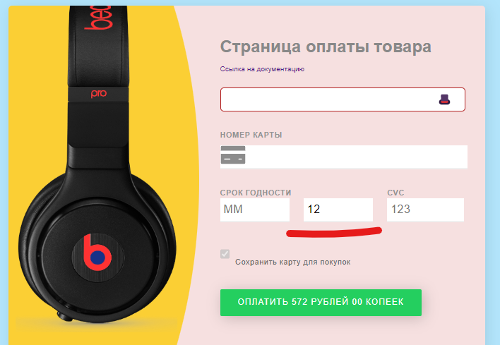

 | Критичность | minor

 | Приоритет | Low | Окружение
 |  |  | Windows 11 Домашняя для одного языка, версия 22H2 Браузер Google Chrome версия 111.0.5563.111 (Официальная сборка), (64 бит)

№ | Название |  | Предусловие | Шаги воспроизведения | Ожидаемый результат | Фактический результат | Вложение
29 | В поле ввода СVС доступны для ввода только 2 символа для всех типов карт |  | Открыть сайт https://test-stand.gb.ru/seminar_stands/payform/index.html | Ввести в поле ввода СvC значение из трех символов | Длина CVC для всех карт равна 3 символам | В поле ввода СVС доступны для ввода только 2 символа для всех типов карт | нет возможности приложить видео

 | Критичность | major

 | Приоритет | Normal | Окружение
 |  |  | Windows 11 Домашняя для одного языка, версия 22H2 Браузер Google Chrome версия 111.0.5563.111 (Официальная сборка), (64 бит)

Чекбокс сохранения карты для покупок
№ | Название |  | Предусловие | Шаги воспроизведения | Ожидаемый результат | Фактический результат | Вложение
30 | Чекбокс имеет только одно состояние "Активен" |  | Открыть сайт https://test-stand.gb.ru/seminar_stands/payform/index.html | Установить поинтер в чекбокс | Чекбокс имеет два состояния: "Активен", тогда карта сохраняется для покупок и "неактивен", тогда карта не сохраняется для покупок | По умолчанию чекбокс имеет одно состояние "Активен", карта сохраняется для покупок. Функция заблокирована, нет возможности убрать галочку из чекбокса | 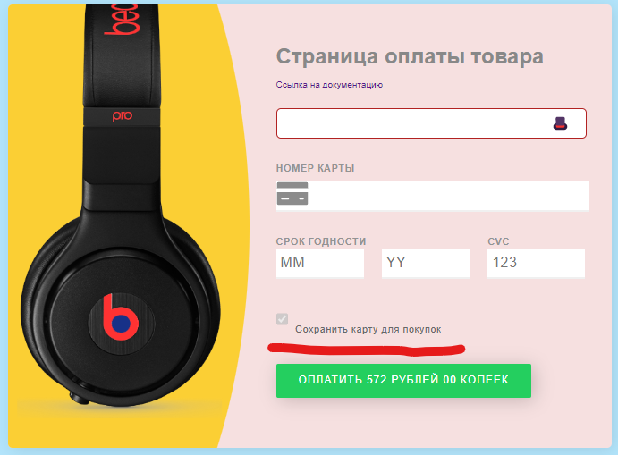
 |  |  |  | Кликнуть для того, чтобы поставить галочку в чекбокс
 |  |  |  | Кликнуть для того, чтобы убрать галочку из чекбокса
 | Критичность | critical

 | Приоритет | Top | Окружение
 |  |  | Windows 11 Домашняя для одного языка, версия 22H2 Браузер Google Chrome версия 111.0.5563.111 (Официальная сборка), (64 бит)

Кнопка оплаты
№ | Название |  | Предусловие | Шаги воспроизведения | Ожидаемый результат | Фактический результат | Вложение
31 | При заполнении всех полей кнопка оплаты не меняет свой цвет на зеленый, так как она изначально зеленого цвета |  | Открыть сайт https://test-stand.gb.ru/seminar_stands/payform/index.html | Заполнить все поля модального окна | Смена цвета кнопки оплаты на зеленый при заполнении всех полей | При заполнении всех полей кнопка оплаты не меняет свой цвет на зеленый, так как она изначально зеленого цвета | 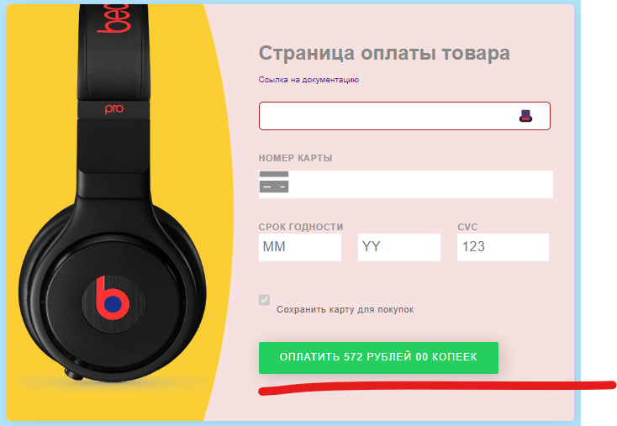

 | Критичность | major

 | Приоритет | Normal | Окружение
 |  |  | Windows 11 Домашняя для одного языка, версия 22H2 Браузер Google Chrome версия 111.0.5563.111 (Официальная сборка), (64 бит)

№ | Название |  | Предусловие | Шаги воспроизведения | Ожидаемый результат | Фактический результат | Вложение
32 | При заполнении всех полей кнопка оплаты не меняет свое состояние на активное, так как она изначально активна для клика |  | Открыть сайт https://test-stand.gb.ru/seminar_stands/payform/index.html | Заполнить все поля модального окна | Смена состояния кнопки оплаты на активное при заполнении всех полей | При заполнении всех полей кнопка оплаты не меняет свое состояние на активное, так как она изначально активна для клика

 | Критичность | major

 | Приоритет | Normal | Окружение
 |  |  | Windows 11 Домашняя для одного языка, версия 22H2 Браузер Google Chrome версия 111.0.5563.111 (Официальная сборка), (64 бит)

№ | Название |  | Предусловие | Шаги воспроизведения | Ожидаемый результат | Фактический результат | Вложение
33 | Указано неверное склонение слова "рубль" на кнопке оплаты в словосочетании 572 рубля |  | Открыть сайт https://test-stand.gb.ru/seminar_stands/payform/index.html | Просмотр кнопки оплаты | На кнопке отображается сумма для оплаты в формате NN рубля/рублей/рубль в соответствии со сколнением числительных | Указано неверное склонение слова "рубль", вместо 572 рубля указано 572 рублей

 | Критичность | trivial

 | Приоритет | Low | Окружение
 |  |  | Windows 11 Домашняя для одного языка, версия 22H2 Браузер Google Chrome версия 111.0.5563.111 (Официальная сборка), (64 бит)

№ | Название |  | Предусловие | Шаги воспроизведения | Ожидаемый результат | Фактический результат | Вложение
34 | При заполнении всех полей в соответствии с требованиями, в поле ввода года появляется алерт окно с требованием ввести данные в указанном формате |  | Открыть сайт https://test-stand.gb.ru/seminar_stands/payform/index.html | Заполнить все поля модального окна в соответствии с требованиями | При заполнении всех полей в соответствии с требованиями происходит оплата товара | При заполнении всех полей в соответствии с требованиями, в поле ввода года появляется алерт окно с требованием ввести данные в указанном формате | 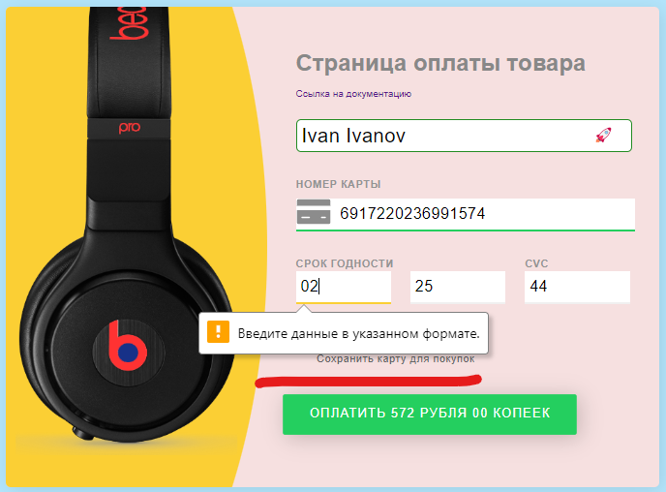

 | Критичность | critical

 | Приоритет | Top | Окружение
 |  |  | Windows 11 Домашняя для одного языка, версия 22H2 Браузер Google Chrome версия 111.0.5563.111 (Официальная сборка), (64 бит)

